Ticket promedio
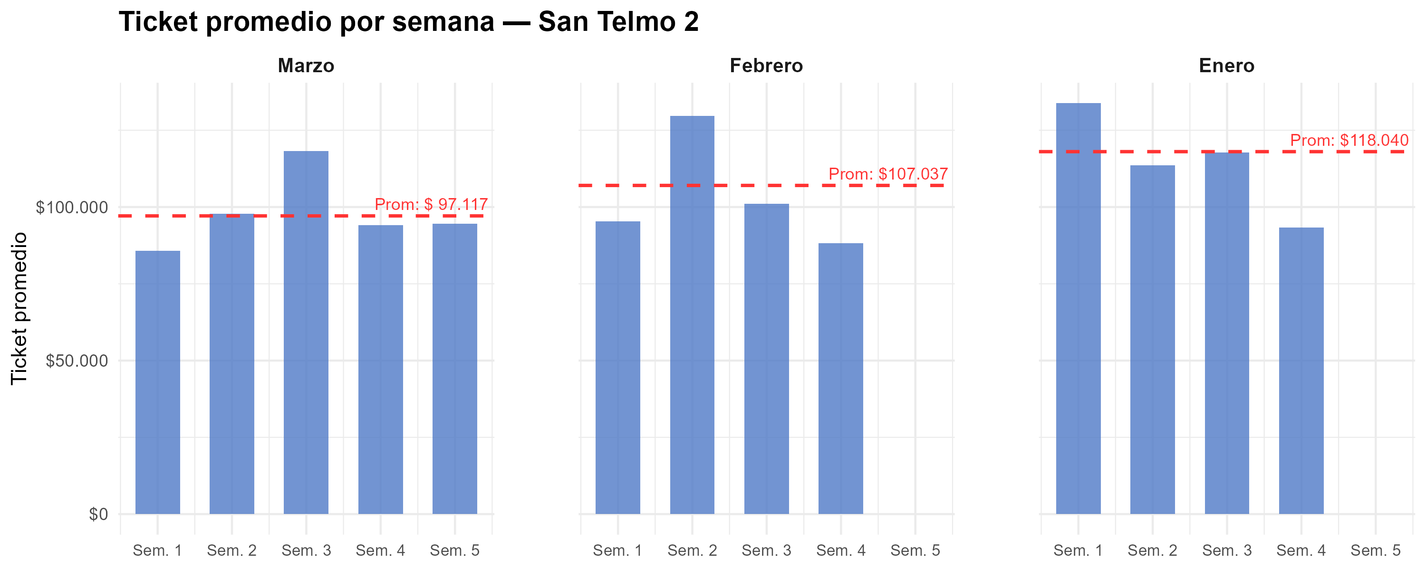
Semana | Marzo | Febrero | Enero
1 | $ 85,678 | $ 95,403 | $ 133,787
2 | $ 97,837 | $ 129,724 | $ 113,669
3 | $ 118,158 | $ 101,103 | $ 117,721
4 | $ 94,159 | $ 88,231 | $ 93,308
5 | $ 94,543
Promedio mensual | $ 97,117 | $ 107,037 | $ 118,040

Gráfico tickets x hora agrup
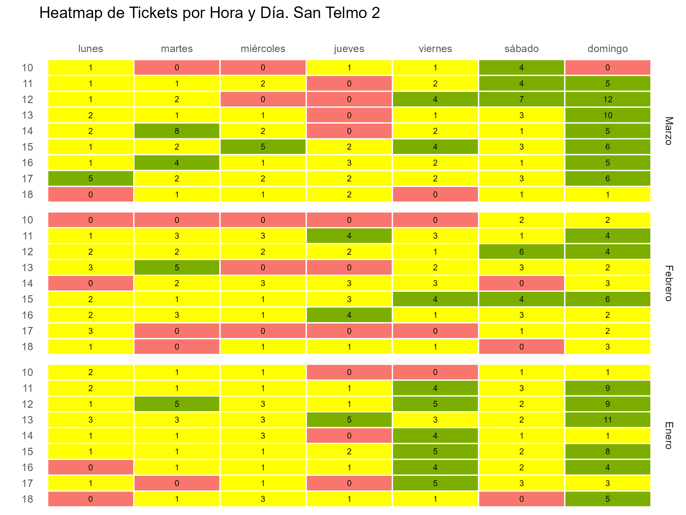

Gráfico tickets x hora y fecha
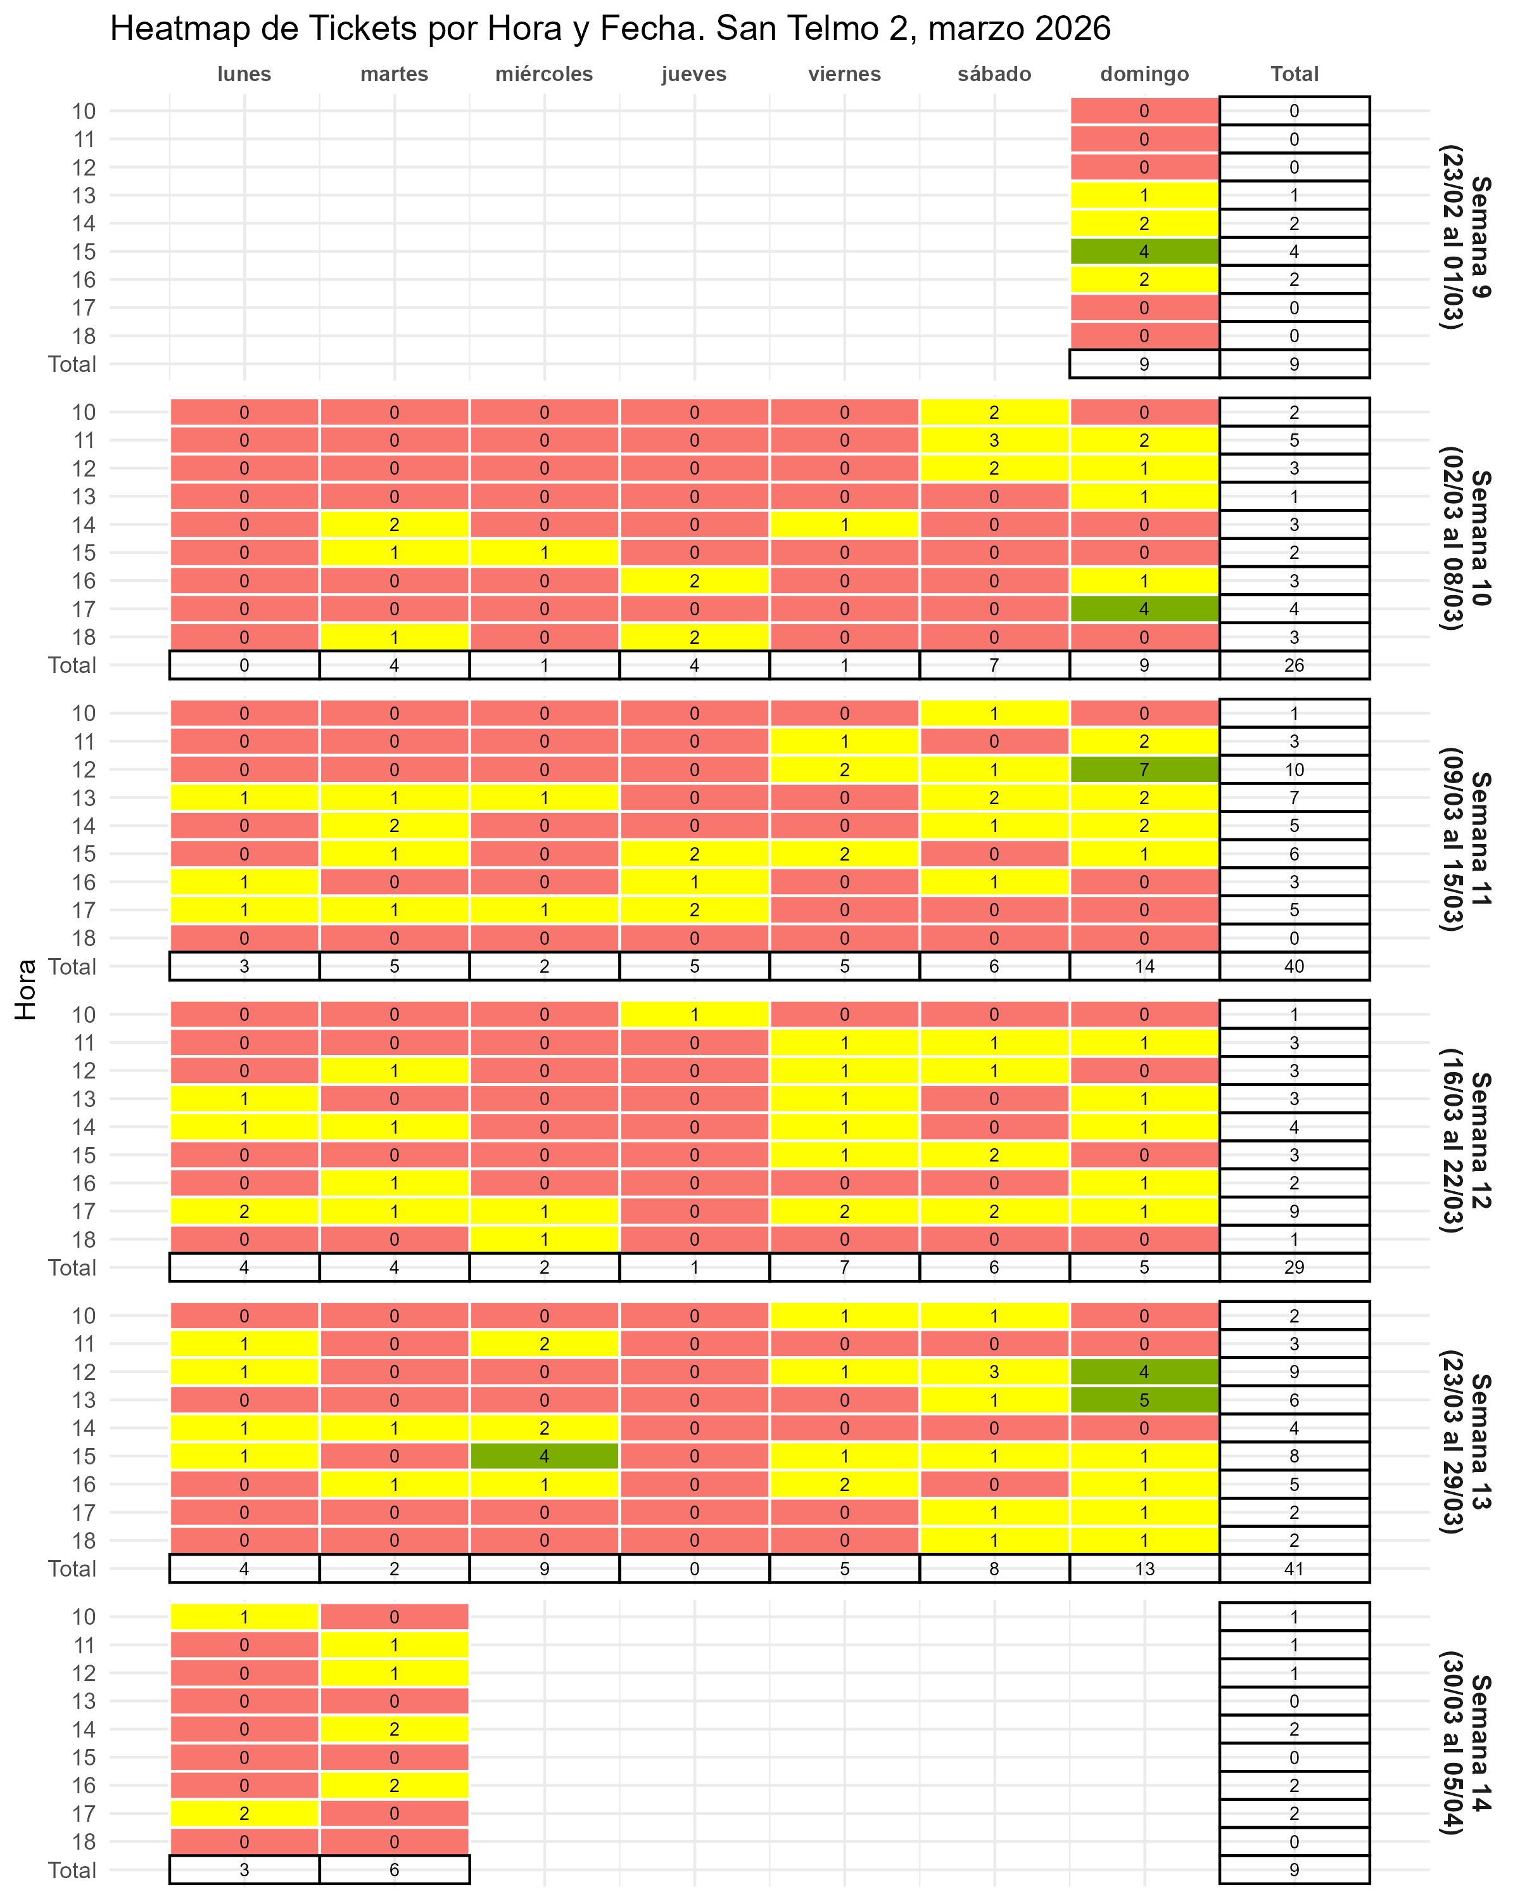

Gráfico fact por hora
